Mapas de Karnaugh
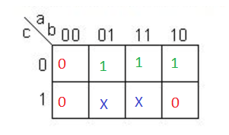
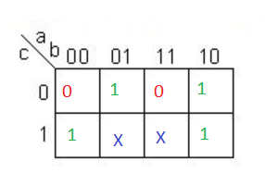
Letra A | Letra D

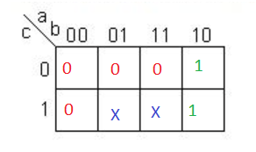
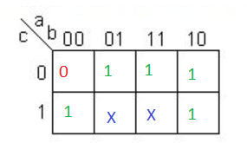

Letra B & C | Letra E & F

Mapa de Karnaugh Agrupado
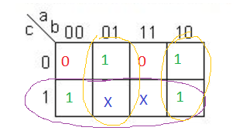
Letra A

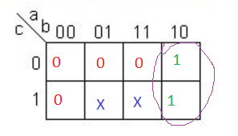

Letra B y C

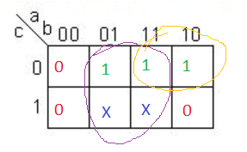

Letra D
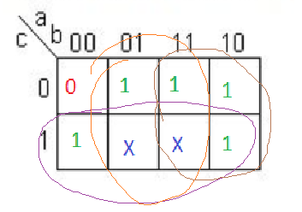

Letra E y F

FlipFlopBad
Valor inicial |  |  | Valor siguiente |  |  | Flip Flop C |  | Flip Flop B |  | Flip Flop A
C | B | A | C | B | A | J | K | J | K | J | K
0 | 0 | 0 | 0 | 0 | 1 | 0 | X | 0 | X | 1 | X
0 | 0 | 1 | 0 | 1 | 0 | 0 | X | 1 | X | X | 1
0 | 1 | 0 | 0 | 1 | 1 | 0 | X | X | 0 | 1 | X
0 | 1 | 1 | 1 | 0 | 0 | 1 | X | X | 1 | X | 1
1 | 0 | 0 | 1 | 0 | 1 | X | 0 | 0 | X | 1 | X
1 | 0 | 1 | 0 | 0 | 0 | X | 1 | 0 | X | X | 1
1 | 1 | 0 | 0 | 0 | 0 | X | 1 | X | 1 | 0 | X
1 | 1 | 1 | 0 | 0 | 0 | X | 1 | X | 1 | X | 1

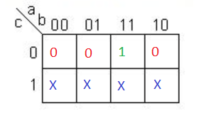
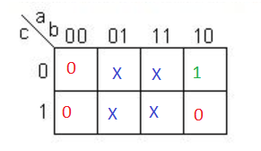
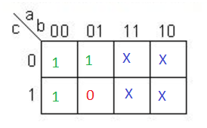
JC |  |  |  |  |  |  | JB |  |  |  |  | JA

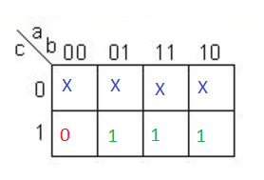
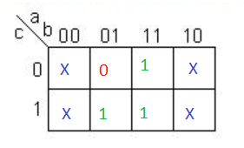
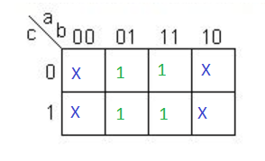
KC |  |  |  |  |  |  | KB |  |  |  |  | KA

 | JC=A*B |  | KC=A+B |  |  |  | JB=A*C' |  | KB=A+C |  |  | JA=C'+B' | KA=1
 |  |  |  |  |  |  |  |  |  |  |  | JA=(C*B)'

FlipFlopGood
Valor inicial |  |  |  | Valor Siguiente |  |  |  | Flip Flop D |  | Flip Flop C |  | Flip Flop B |  | Flip Flop A
Segmento EF | Segmento D | Segmento BC | Segmento A | Segmento EF | Segmento D | Segmento BC | Segmento A | J | K | J | K | J | K | J | K
0 | 0 | 0 | 0 | 1 | 1 | 1 | 1 | 1 | X | 1 | X | 1 | X | 1 | X
0 | 0 | 0 | 1 | 0 | 0 | 0 | 0 | 0 | X | 0 | X | 0 | X | X | 1
0 | 0 | 1 | 0 | 0 | 0 | 0 | 0 | 0 | X | 0 | X | X | 1 | 0 | X
0 | 0 | 1 | 1 | 0 | 0 | 0 | 0 | 0 | X | 0 | X | X | 1 | X | 1
0 | 1 | 0 | 0 | 0 | 0 | 0 | 0 | 0 | X | X | 1 | 0 | X | 0 | X
0 | 1 | 0 | 1 | 0 | 0 | 0 | 0 | 0 | X | X | 1 | 0 | X | X | 1
0 | 1 | 1 | 0 | 1 | 1 | 0 | 0 | 1 | X | X | 0 | X | 1 | 0 | X
0 | 1 | 1 | 1 | 0 | 0 | 0 | 0 | 0 | X | X | 1 | X | 1 | X | 1
1 | 0 | 0 | 0 | 0 | 0 | 0 | 0 | X | 1 | 0 | X | 0 | X | 0 | X
1 | 0 | 0 | 1 | 0 | 0 | 0 | 0 | X | 1 | 0 | X | 0 | X | X | 1
1 | 0 | 1 | 0 | 0 | 0 | 0 | 0 | X | 1 | 0 | X | X | 1 | 0 | X
1 | 0 | 1 | 1 | 0 | 0 | 0 | 0 | X | 1 | 0 | X | X | 1 | X | 1
1 | 1 | 0 | 0 | 1 | 1 | 0 | 1 | X | 0 | X | 0 | 0 | X | 1 | X
1 | 1 | 0 | 1 | 0 | 0 | 0 | 0 | X | 1 | X | 1 | 0 | X | X | 1
1 | 1 | 1 | 0 | 0 | 1 | 1 | 0 | X | 1 | X | 0 | X | 0 | 0 | X
1 | 1 | 1 | 1 | 1 | 1 | 1 | 0 | X | 0 | X | 0 | X | 0 | X | 1
a | c | b | a

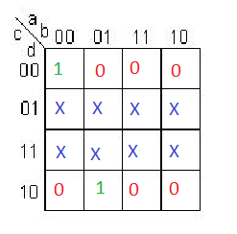
JD |  |  |  |  | JC |  |  |  |  | JB |  |  |  | JA
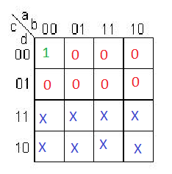
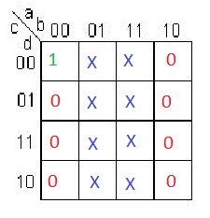
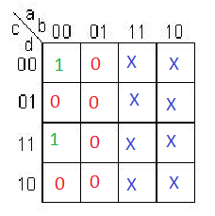

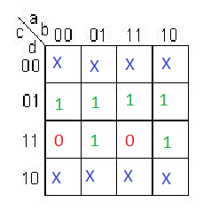
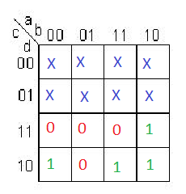
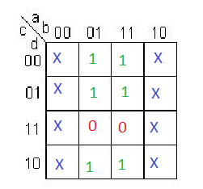
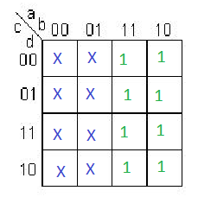
KD |  |  |  |  | KC |  |  |  |  | KB |  |  |  | KA

